Visão Investidor
 |  | Login - | O login do Investidor deve ser direto no site da a55
 |  |  | Incluir dropdown para o login do investidor

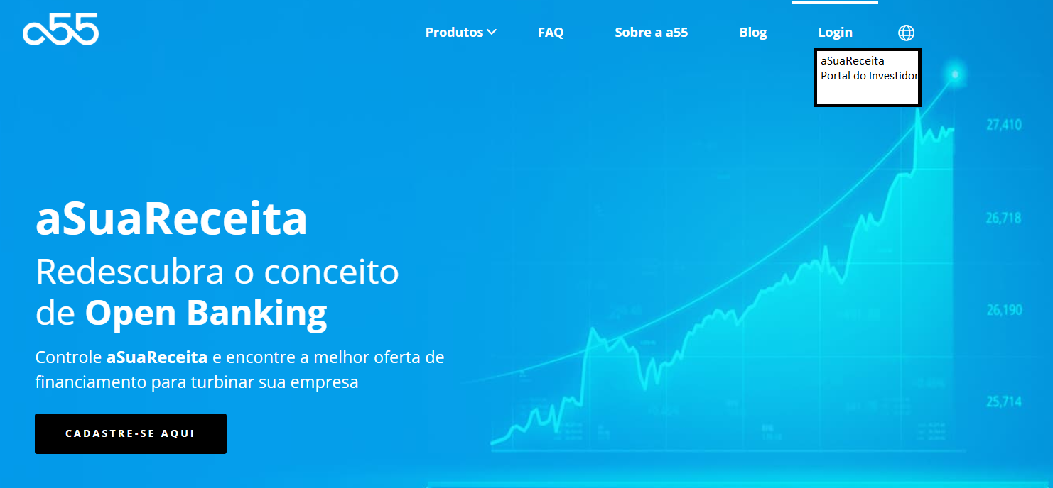

 |  | Pagina Inicial

 |  | Bem-Vindo ao Painel do Investidor

 |  | Meus Investimentos:
 | *Link para entrar em cada série | Debênture 4 - Série 1
 | O piloto será com a D4S1 apenas

 |  | Página da Série

 |  | Debênture 4 - Série 1

 |  | Informações Gerais da Debênture

 |  |  | Valor Inicial Da Série |  | R$ 10,000,000.00
 |  |  | Valor Integralizado da Série |  | R$ 5,000,000.00
 |  |  | Data de Emissão: |  | 2020-07-24
 |  |  | Data de Vencimento: |  | 2022-08-31
 |  |  | Remuneração Fixa: |  | CDI + 5%
 |  |  | Remuneração Extra: |  | Prêmio
 |  |  | Datas de Pagamento: |  | 24-Aug-21
 |  |  |  |  | 24-Sep-21
 |  |  |  |  | 24-Oct-21
 |  |  |  |  | 24-Nov-21
 |  |  |  |  | 24-Dec-21
 |  |  |  |  | 24-Jan-22
 |  |  |  |  | 24-Feb-22
 |  |  |  |  | 24-Mar-22
 |  |  |  |  | 24-Apr-22
 |  |  |  |  | 24-May-22
 |  |  |  |  | 24-Jun-22
 |  |  |  |  | 24-Jul-22
 |  |  |  |  | 24-Aug-22

 | *Link para o PDF da Escritura |  | Clique para acessar a escritura da debênture

 |  | Informações de Rentabilidade

 | * Cenário Ideal: |  | Número de Cotas: |  | 10
 | Individualizar os acessos |  | Valor Investido: |  | R$ 100,000
 | Cada Investidor ve o quanto investiu |  | Principal Recebido Acumulado: |  | 0
 | e quanto já recebeu de volta |  | Juros Recebido Acumulado: |  | 0
 |  |  | Prêmio Recebido Acumulado: |  | 0
 |  |  | Detalhe dos Recebimentos:

 |  |  | Jul-20 | Aug-20 | Sep-20 | Oct-20 | Nov-20 | Dec-20 | Jan-21 | Feb-21 | Mar-21
 |  | Principal | 0 | 0.00 | 0.00 | 0.00 | 0.00 | 0.00 | 0.00 | 0.00 | 0.00
 |  | Juros | 0 | 0.00 | 0.00 | 0.00 | 0.00 | 0.00 | 0.00 | 0.00 | 0.00
 |  | Prêmio | 0 | 0.00 | 0.00 | 0.00 | 0.00 | 0.00 | 0.00 | 0.00 | 0.00

 |  |  | Rentabilidade Mês a Mês*:
 |  |  | Jul-20 | Aug-20 | Sep-20 | Oct-20 | Nov-20 | Dec-20 | Jan-21 | Feb-21 | Mar-21
 |  | D4S1 | 0% | 0.60% | 0.65% | 0.65%
 |  | CDI | 0% | 0.20% | 0.20% | 0.20%
 |  | % | 0 | 300.00% | 325.00% | 325.00%
 |  | *Rentabilidade antes de impostos

 |  |  | Preço Unitário na data de hoje |  | 10,550.00
 |  |  | Rentabilidade Acumulada |  | 1.9%
 |  |  | CDI Acumulada |  | 0.6%
 |  |  | % |  | 316.7%

 |  |  | Rentabilidade Acumulada
 |  |  | Jul-20 | Aug-20 | Sep-20 | Oct-20 | Nov-20 | Dec-20 | Jan-21 | Feb-21 | Mar-21
 |  | D4S1 | 0% | 0.60% | 1.25% | 1.90%
 |  | CDI | 0% | 0.20% | 0.40% | 0.60%
 |  | *Rentabilidade antes de impostos

D4 S1 x CDI acmulado
 | D4S1 | CDI
Jul-20 | 0.00% | 0.00%
Aug-20 | 0.60% | 0.20%
Sep-20 | 1.25% | 0.40%
Oct-20 | 1.90% | 0.60%
Nov-20
Dec-20
Jan-21
Feb-21
Mar-21

 |  | Informações do Portfólio

 |  | Caixa

 |  |  | Valor em Caixa | R$ 4,050,000.00
 |  |  | Remuneração do Caixa | 100% CDI
 |  |  | % de Recursos em Caixa | 81%

 |  | Direitos Creditórios

 |  | Valor total dos Emprestimos Ativos |  | 950,000.00
 |  | Números de Empresas Ativas no Portfólio: |  | 4
 |  | Número de Empréstimos: |  | 4
 |  | Empréstimos em andamento: |  | 4
 |  | Empréstimos Finalizados |  | 0

 |  | Empresa | Setor | UF | Risk Score | Faixa de Faturamento Anual | Valor do Empréstimo | Taxa de Juros (am) | Data do Empréstimo | Data de Vencimento | Tipo do empréstimo | Status | Concentração
 |  | Empresa 1 | Logistica | SP | A | 5 a 10 MM | 500,000.00 | 1.80% | 2020-08-01 | 1-Aug-21 | MRR Prime | Em dia | 10.0%
 |  | Empresa 2 | Real Estate | RJ | B | 1 a 3 MM | 250,000.00 | 2% | 2020-08-10 | 10-Aug-21 | MRR Prime | Atraso < 30 dias | 5.0%
 |  | Empresa 3 | Retail | RS | B | 0,5 a 1 MM | 150,000.00 | 2.50% | 2020-08-20 | 1-Mar-21 | MRR Digital | Em dia | 3.0%
 |  | Empresa 4 | E-commerce | SP | C | 0,5 a 1 MM | 50,000.00 | 4% | 2020-09-01 | 1-Dec-20 | AdFinance | Em dia | 1.0%
 |  |  |  |  |  |  |  |  |  |  |  |  | 5,000,000.00
 | *Direciona para o aSR | Acesse aqui o Perfil da D4 S1 na ASuaReceita e acompanhe em tempo real a performance de recebíveis de todas as empresas do Portfólio

 |  |  | Diversificação por Score |  | Score x Taxa de Juros |  |  | Diversificação por Setor

 |  |  | Distribuição por UF |  | Diversificação por Faixa de Faturamento |  |  | Concentração

 |  | Movimentações

 |  | Data | Desembolso | Juros Recebidos | Juros a Receber | Principal Recebido | Principal a Receber
 |  | Aug-20 | 900,000.00 | 2,000.00 | 8,000.00 | 0.00 | 900,000.00
 |  | Sep-20 | 50,000.00 | 0.00 | 5,000.00 | 0.00 | 50,000.00
 |  | Oct-20 | 0.00 | 0.00 | 0.00 | 0.00 | 0.00

 |  | Juros Recebidos Mês a Mês

 |  | Principal Recebido mês a mês

 |  | Juros a Receber a mês

 |  | Principal a receber mês a mês

 |  | Inadimplência

 |  |  | Valor em Atraso ou Vencido | 10,000.00
 |  |  | % de Inadimplencia | 1.1%
593%

 |  | Empréstimos com Pagamento em Atraso

 |  |  | Empresa | Risk Score | Dias em Atraso | Aging Range | Valor em Atraso | Valor da Provisão | Status | Comentário da Equipe de Cobrança
 |  |  | Empresa 2 | B | 25 | <30 | 10000 | 1250 | Em negociação | Empresa está com o principal cliente em atraso, estamos em contato com o cliente para pagamento da parcela com multa

 |  | Empréstimos Vencidos

 |  |  | Empresa | Risk Score | Dias em Atraso | Aging Range | Valor em Atraso | Valor da Provisão | Status | Comentário da Equipe de Cobrança
 |  |  | -

 |  | Empréstimos Recuperados

 |  |  | Empresa | Valor Inadimplente Historicamente | Dias Inadimplente | Valor Recuperado | Dias para Recuperação
 |  |  | - | - | - | - | -

 |  |  | Inadimplência por Aging Range |  | Inadimplência por Score Risk

 |  | Download dos documentos / informações / CCBs

